界面&功能
战意武装 |  |  |  |  | 功能规则

 | 功能入口 |  |  |  |  |  | 符文 相关基础规则和清单
 |  |  |  |  |  | 1.设计目的是什么 |  | 5功能点清单
 | 1.在主界面点击【战意】图标可进入 |  |  |  |  | ▶ | 展示所有可激活及升级符文类型 | 模块 | 类型 | 内容 | 优先级
 | 2.图标位于界面右下角展开图标清单中 |  |  |  |  | ▶ | 点击后弹窗显示激活&升级窗口 | 福利系统 | UI和资源 | 符文界面 | 1
 |  |  |  |  |  | 2.基本规则 |  |  | UI和资源 | 符文界面背景原画设计 | 1
 |  |  |  |  |  | ▶ | 所有符文需获得符文材料道具后在界面手动激活或消耗升级 |  | UI和资源 | 符文升级弹窗 | 1
 |  |  |  |  |  | ▶ | 可组成对应的符文套装，对应类型符文等级达到一定阶数后激活 |  | UI和资源 | 符文界面符文槽位设计 | 1
 |  |  |  |  |  | ▶ | 符文套装可增加属性，可激活技能。技能为被动 |  | UI和资源
 |  |  |  |  |  | 3.解锁方式 |  |  | 功能逻辑 | 符文类型，激活逻辑 | 1
 |  |  |  |  |  | ▶ | 等级开启 |  | 功能逻辑 | 符文升级逻辑 | 1
 |  |  |  |  |  | 4关联功能 |  |  | 功能逻辑 | 单个符文属性激活 | 2
 |  |  |  |  |  | ▶ | 主界面【入口位置】 |  | 功能逻辑 | 全部符文属性加成显示 | 3
 |  |  |  |  |  |  |  |  | 功能逻辑 | 符文套装生效， | 1
 |  |  |  |  |  |  |  |  | 功能数值 | 符文属性，套装属性 | 3

 | 战意武装-装备界面示意

 | 战意武装-装备界面示意

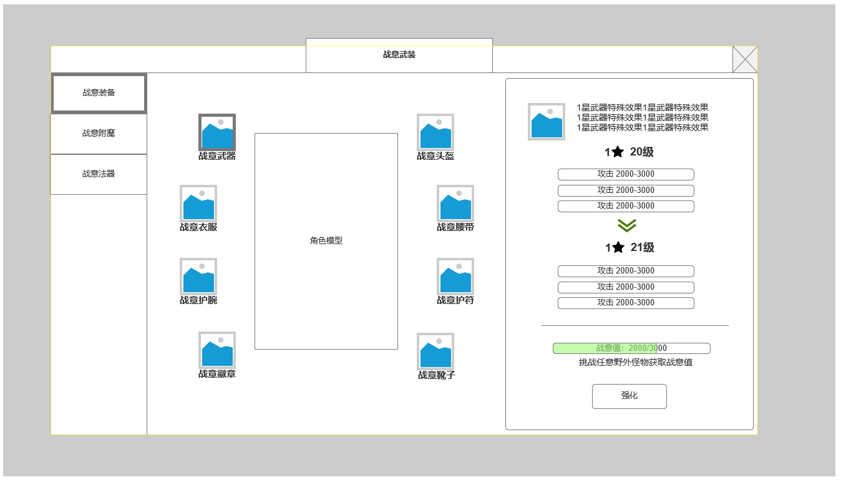
2

 |  | 1.功能分页签
 |  | ▶ | 展示战意武装功能下三个功能分页
 |  | ▶ | 分别为：战意装备，战意附魔，战意法器
1

 |  | 2.角色模型及战意装备展示
 |  | ▶ | 总共8件战意装备
 |  | ▶ | 分别为：战意武器，战意头盔，战意衣服，战意腰带，战意护腕，战意护符，战意徽章，战意靴子
 |  | ▶ | 需求：8个特殊装备图标
3
 |  | 3.当前已激活的战意装备强化信息
 |  | ▶ | 当战意装备已激活，且未强化至当前星数允许的最高等级时，显示对应信息
 |  | ▶ | 显示当前星级该部位战意装备特殊效果
 |  | ▶ | 显示：当前星数/强化等级属性，升至下一强化等级属性
 |  | ▶ | 强化所需战意值
 |  |  | 战意值获取：击杀配有战意值的怪物获得，一般为野外怪物和常规副本怪物
 |  |  | ▶ | 战意至达到强化需求，可点击强化消耗对应战意值强化等级
 |  |  | ▶ | 所有战意值通用，消耗后，在其他装备部位及法器页面，同步变化

 | 战意装备升星界面

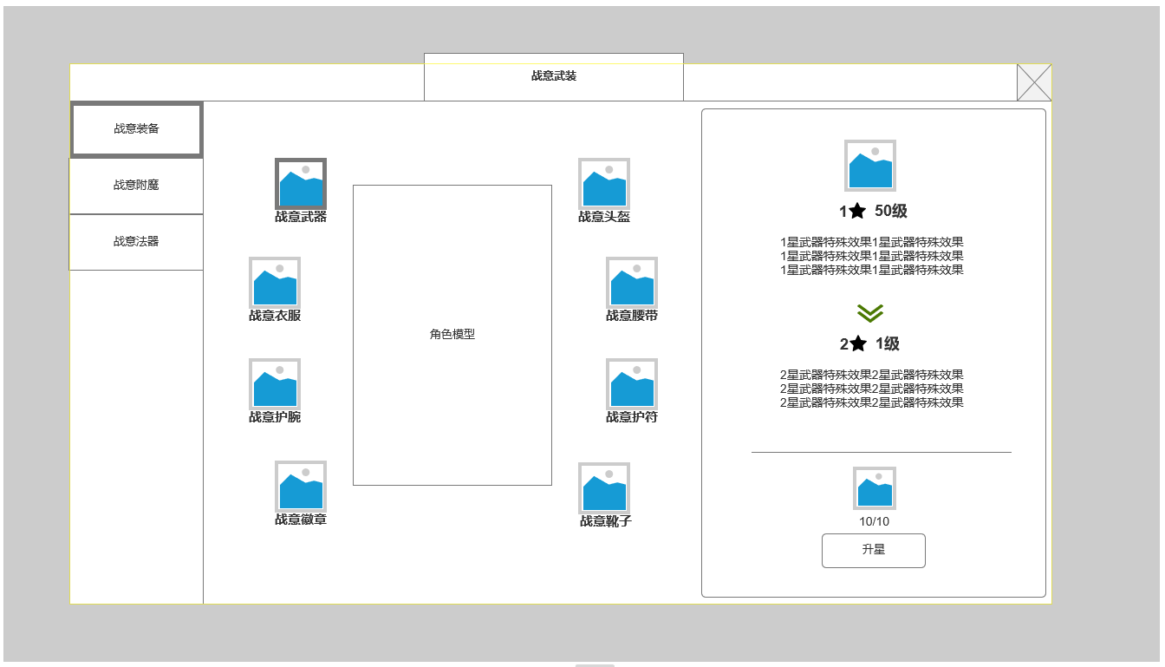
 |  | 4.当前星级强化等级达到最高（暂定50级），信息切换至升星
 |  | ▶ | 显示当前星级该部位战意装备特殊效果
 |  | ▶ | 显示升星后该部位战意装备特殊效果
 |  | ▶ | 显示升星所需消耗道具，满足则可点击升星按钮将该部位战意武装提升1星

4

 | 战意武装-装备激活界面

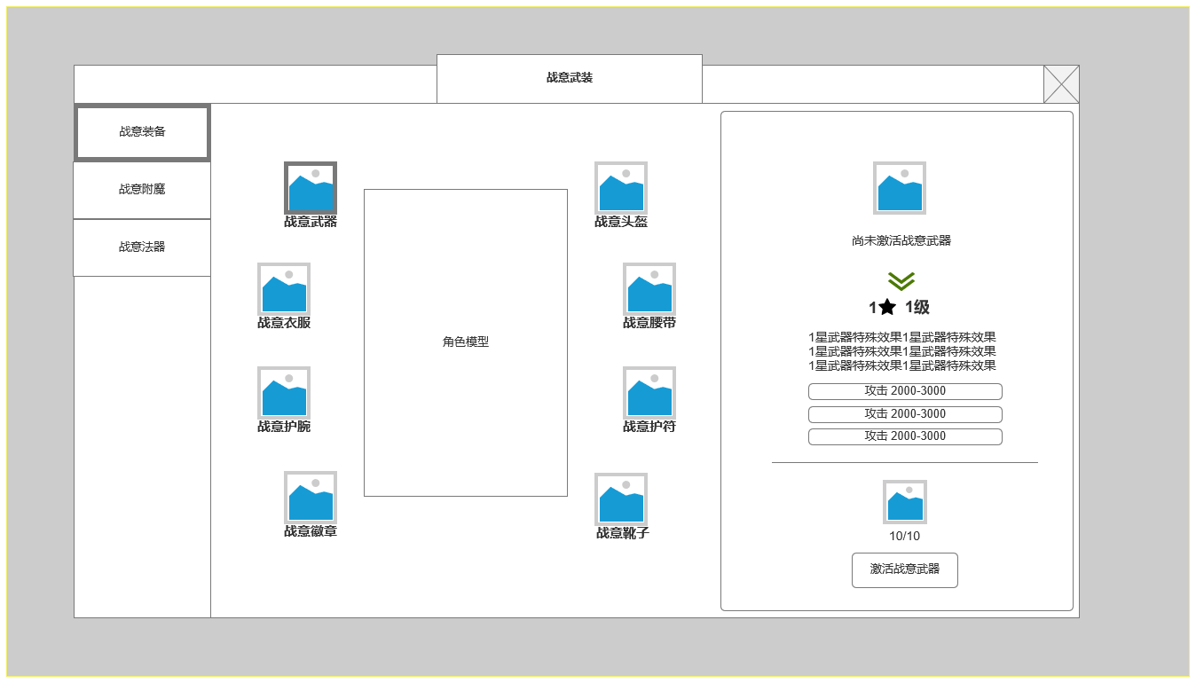
 |  | 5.战意武装激活界面
 |  | ▶ | 显示激活1星1级战意武装效果，及所附加属性
 |  | ▶ | 激活所需道具及激活条件
 |  | ▶ | 显示升星所需消耗道具，满足则可点击升星按钮将该部位战意武装提升1星

5

 | 战意武装-装备强化至满星

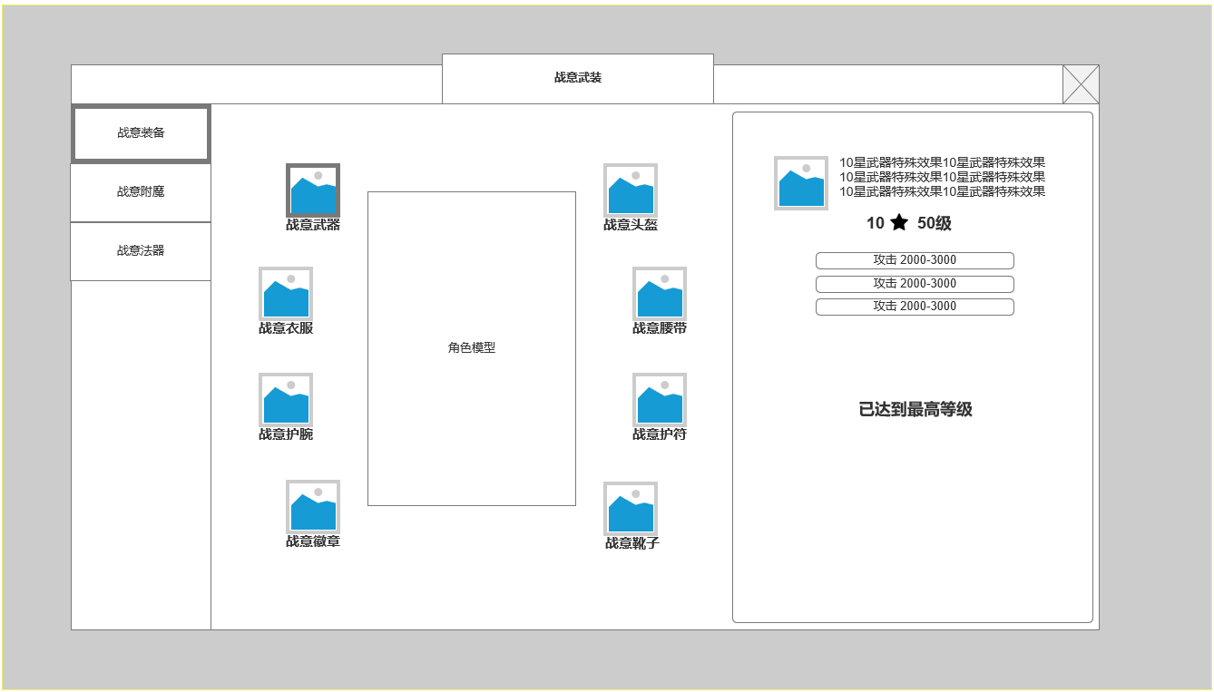
 |  | 6.战意武装强化升星至最高等级
 |  | ▶ | 显示最高星当前部位特殊效果
 |  | ▶ | 显示星级 等级
 |  | ▶ | 显示最高星最高强化等级 属性信息

6

 | 战意武装-装备附魔界面示意

 | 战意武装-装备附魔界面示意
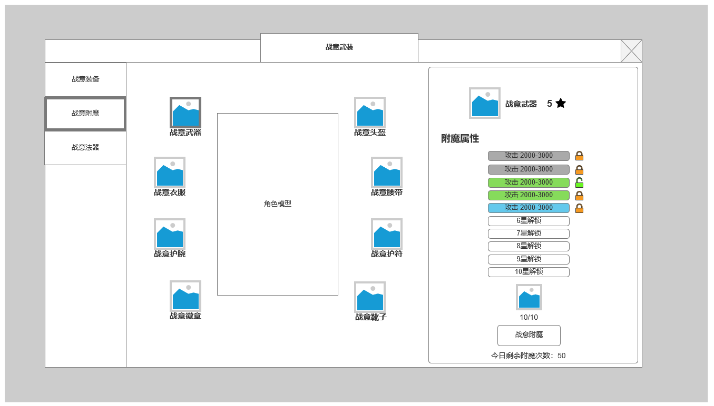
 |  | 1.显示当前战意装备 星级
 |  | ▶ | 装备可附魔属性条数根据星级高低开放
 |  | ▶ | 随机附魔属性品质同样根据星级开启，星级越高可随机到的属性词条品质越高

1
 |  | 2.显示当前战意装备 星级附魔属性词条
 |  | ▶ | 每1星解锁1条附魔属性词条，
 |  | ▶ | 附魔时可锁定当前词条，使其在附魔时不会改变
 |  | ▶ | 无法锁定全部词条，至少有1个词条处于解锁状态
 |  | ▶ | 词条需要根据品质显示不同样式。
 |  | ▶ | 包含五个词条品质：白色，绿色，蓝色，紫色，金色

2
 |  | 3.装备附魔操作区
 |  | ▶ | 显示附魔材料消耗，根据锁定词条数变化，越多词条锁定消耗越高。
 |  | ▶ | 每日最多可进行附魔一定次数，跨天更新

3

 | 战意武装-未开始附魔时。有新增附魔词条可解锁

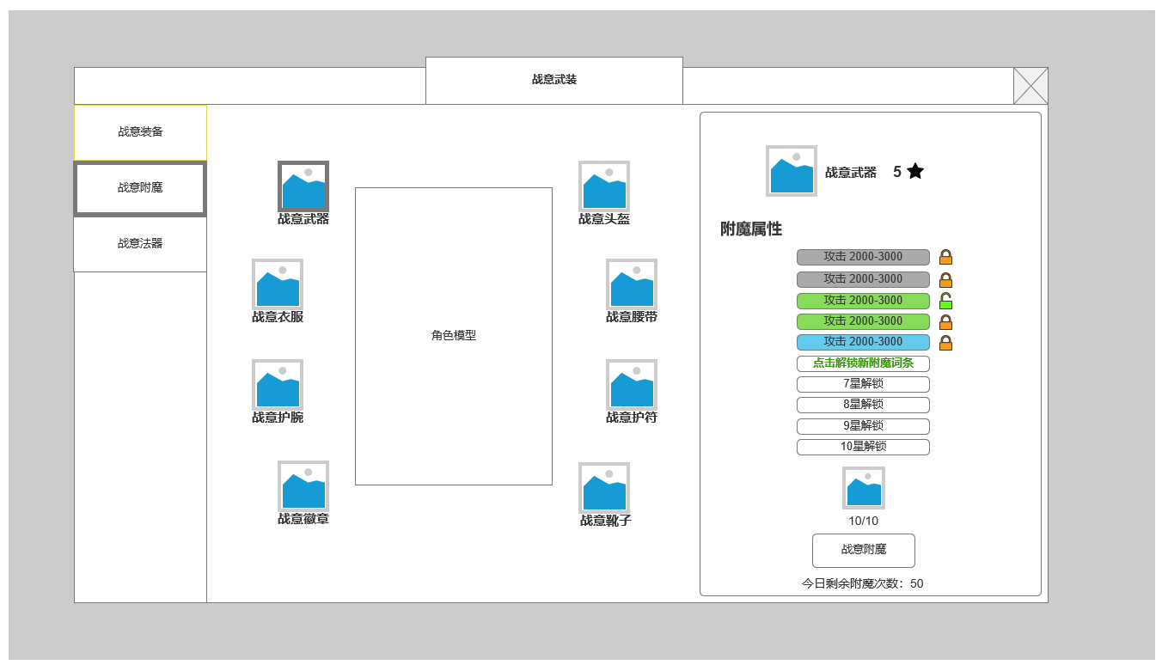
 |  | 4.未进行附魔操作时，因对应部位升星可解锁新附魔词条
 |  | ▶ | 需手动点击对应可解锁条目进行解锁
 |  | ▶ | 直接点击可解锁条目，立即于该条目生成一条当前星级附魔词条库中的附魔词条属性
 |  | 5.有未解锁的附魔词条时，无法进行附魔操作，弹出提示，请先解锁新附魔词条。

4

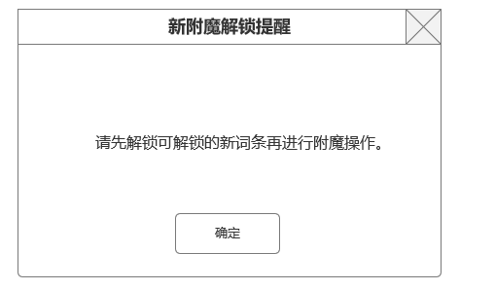

5

 | 战意武装-装备附魔预备结果显示

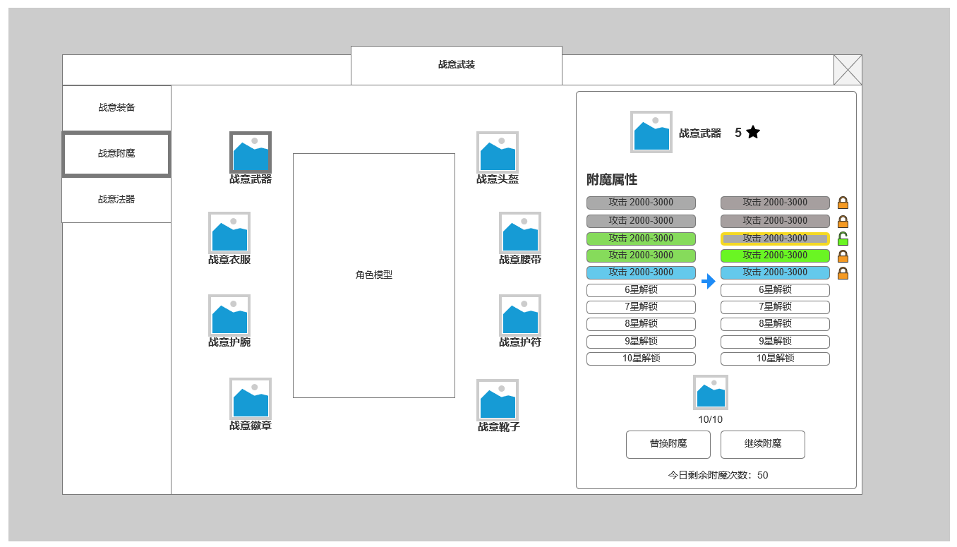

 |  | 6.附魔预备结果显示区
 |  | ▶ | 附魔后会将每条未锁定的词条进行随机，产生一条随机词条，显示在右侧预备结果区
 |  | ▶ | 预备结果需要点击替换进行保存，替换当前效果
 |  | ▶ | 或选择继续附魔，不替换新附魔结果，重新随机

6

 | 战意武装-处于预备结果显示时，有新附魔词条需解锁 时

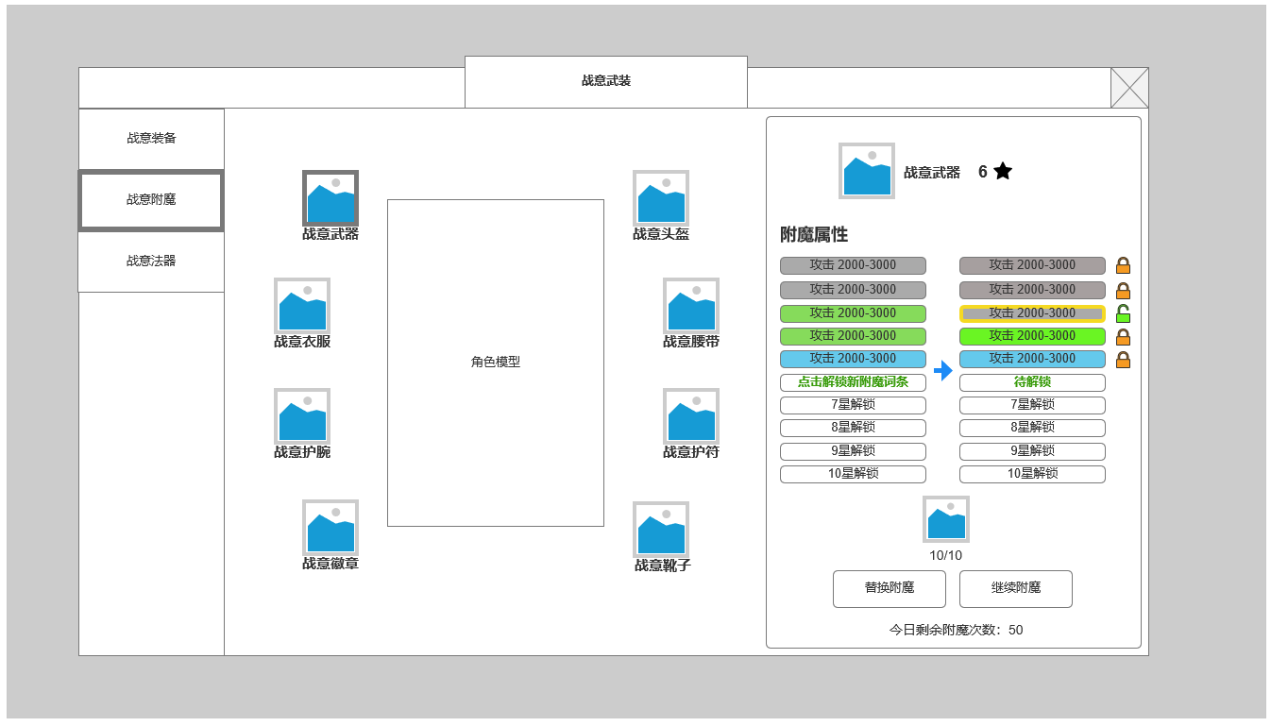
 |  | 7.新附魔词条同样可在当前页面下进行解锁操作
 |  | ▶ | 点击左侧，新附魔词条可解锁当前新词条，同时显示在左右两侧
 |  | ▶ | 本次附魔预备不会改变新增词条内容，不显示锁定按钮
 |  | ▶ | 解锁并结束本次附魔后，该词条按正常规则加入附魔随机

 |  | ▶ | 如不进行解锁操作，同样无法完成本次附魔。点击替换附魔或继续附魔 同样弹出新附魔解锁提示框

 | 战意武装-处于预备结果显示时，点击解锁新附魔词条后


 | 战意武装-装备未激活时界面示意

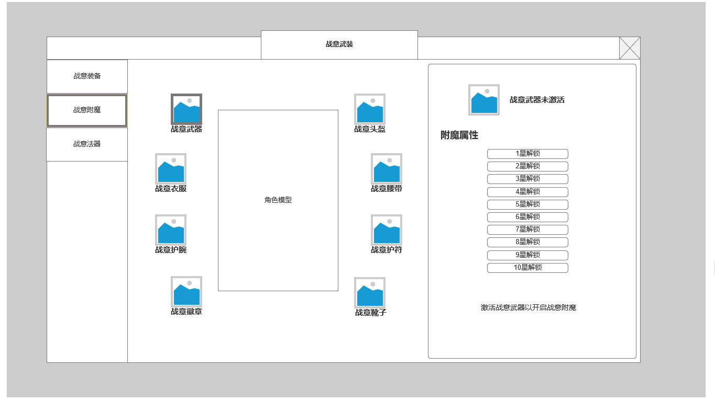

 | 战意武装-武装法器界面示意

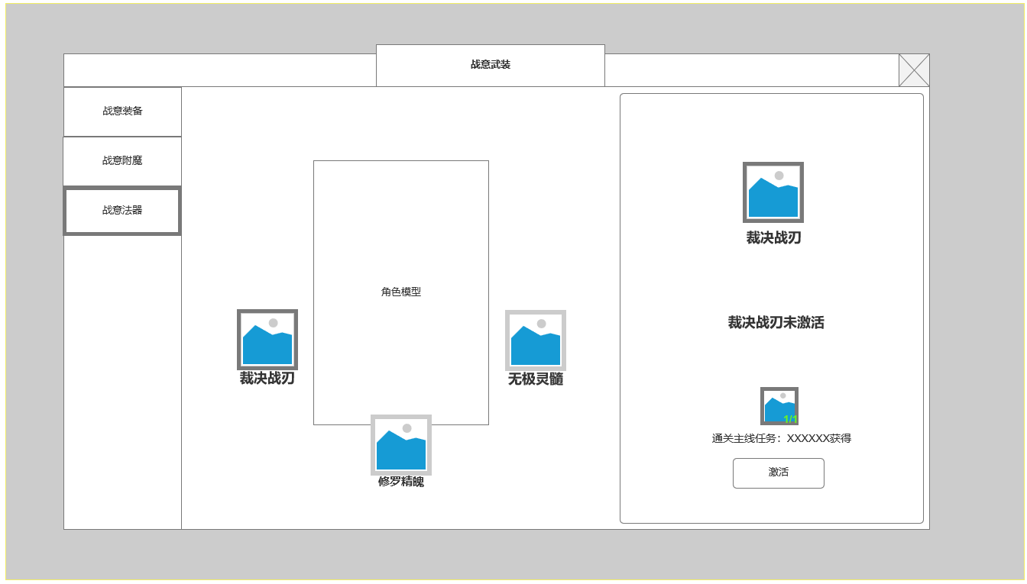
 |  | 1.战意法器显示界面
 |  | ▶ | 分为三种法器：裁决战刃（攻击法器），修罗精魄（体力法器），无极灵髓（防御法器）
1
2

 |  | 2.当前选中法器未激活时界面显示
 |  | ▶ | 展示激活法器所需道具，获取来源方式
 |  | ▶ | 完成指定任务后奖励道具后可激活

 | 战意武装-法器已激活时界面示意

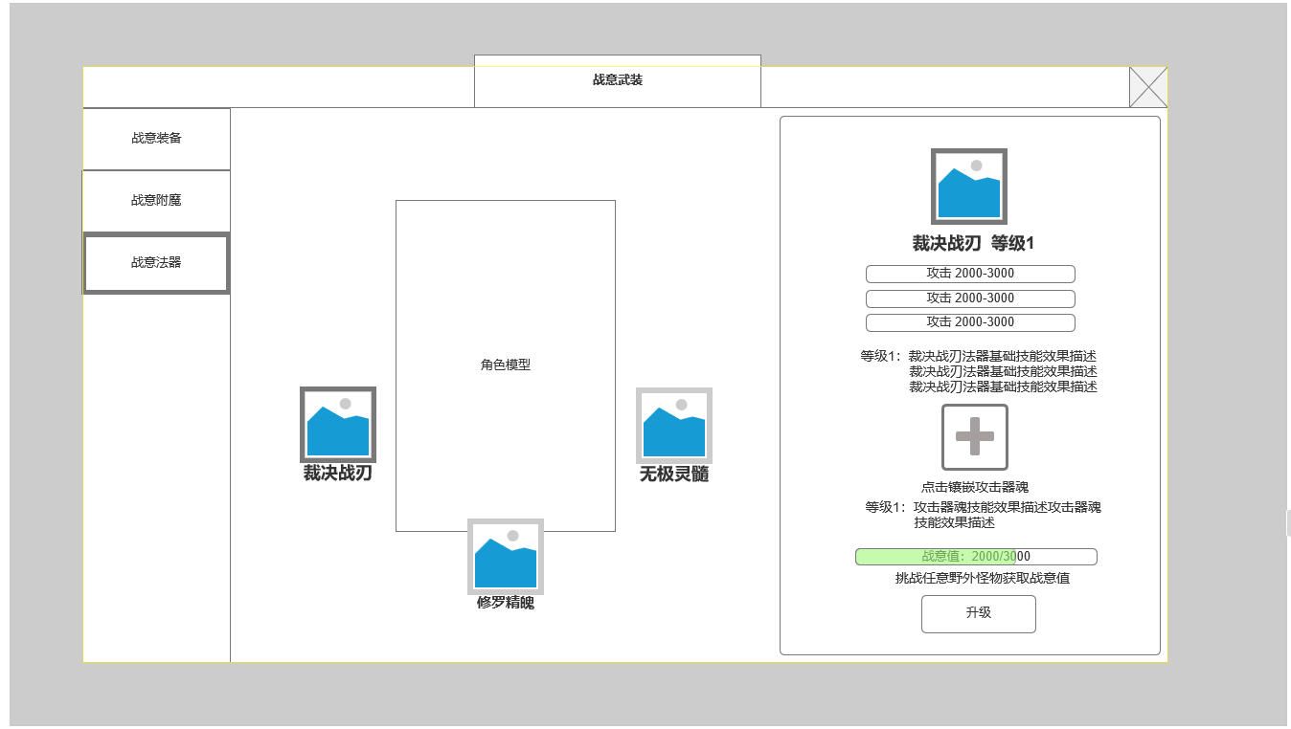
3

 |  | 2.当前选中法器已激活时界面显示
 |  | ▶ | 展示已激活法器属性，基础技能效果
 |  | ▶ | 展示法器器魂镶嵌槽，每个法器对应只能使用相应类型的器魂
 |  |  | ▶ | 攻击法器镶嵌攻击器魂，对应等级的器魂需要对应法器等级达标
 |  |  | ▶ | 体力法器镶嵌体力器魂，对应等级的器魂需要对应法器等级达标
 |  |  | ▶ | 防御法器镶嵌防御器魂，对应等级的器魂需要对应法器等级达标
 |  |  | ▶ | 点击镶嵌槽显示器魂快捷背包，快捷背包调取背包数据，只显示对应类型的器魂道具
 |  | ▶ | 战意升级信息
 |  |  | ▶ | 战意值槽：显示当前积累战意和器魂升级所需要的战意
 |  |  | ▶ | 战意获取来源文字提示
 |  |  | ▶ | 升级按钮，战意满值时可点击升级法器等级。全部战意值数值通用。法器等级影响属性和可镶嵌器魂等级

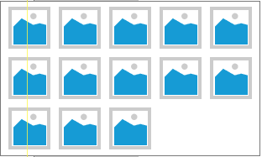

 | 参考界面

、

参考界面
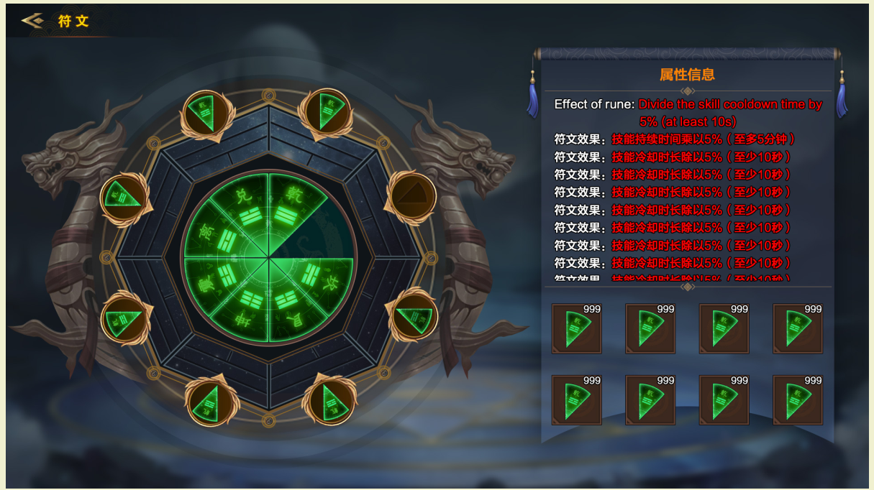
参考图

 | 参考游戏

